Plan de pruebas
Informacion General
Cliente | LATAM
Tipo de Proyecto | PROYECTO CORPORTATIVO
Triada | Responsable del Cliente | JHON SEBASTIAN
 | Lider de Pruebas (TPL) | BRAYAN HITTA
 | Responsable de Desarrollo | JHON SEBASTIAN
Linea de Negocio (UEN) | ENTERPRISE
Nombre de la Aplicación o proyecto | LATAM AIRLINES PLATAFORMA WEB

Contexto del Proyecto
LATAM Airlines es una aerolínea multinacional chilena formada por la fusión de las aerolíneas sudamericanas LAN, TAM4 y sus filiales.5 Con sede en Santiago (Chile), la aerolínea opera vuelos para pasajeros a países en América, el Caribe, Europa, África, Asia, Medio Oriente y Oceanía, llegando a un total de 136 destinos en 24 países. En carga, la aerolínea sirve a más de 144 destinos en 26 países y está conformada por aproximadamente 45 000 empleados y que consiste con 310 aviones.

Analisis de Riesgos
1. Identificar |  |  | 2. Evaluar |  |  | 3. Plan accion
Riesgos de Proyecto
Riesgo |  | Causa | Impacto | Probabilidad | Nivel de Riesgo | Plan de Accion o Mitigación
Retraso en el proceso de certificaciòn |  | Entrega tardida por parte de desarrollo del producto | 2 | 3 | 6 | Validar con el equipo posible modificaciòn de paso a producciòn (notificar al equipo con tiempo y hacerlo en los daily)
Reproceso de contextualizaciòn/Documentaciòn |  | Cambio de alcance | 1 | 1 | 1 | Contar con la documentaciòn
Inestabilidad ambiente de certificaciòn |  | Intermitencia en servidores,configuraciòn de red inestable | 3 | 2 | 6 | Tener contacto directo con la persona encargada del ambiente(desarrollador) y poder reportarlo a tiempo
Retrasos en la entrega del producto final o en los cronogramas estipulados |  | Falta de comunicaciòn con el equipo | 2 | 2 | 4 | Seguimiento en los daily
Indisponibilidad del ambiente |  | Procesos de mantinimiento por parte de desarrollo | 2 | 1 | 2 | Establecer tiempos de mantenimiento fuera de los tiempo de prueba
Riesgos de Producto
Riesgo |  | Causa | Impacto | Probabilidad | Nivel de Riesgo | Plan de Accion o Mitigación
No se guarde la informaciòn |  | Indisponibilidad de la BD (no hay conexiòn) | 2 | 2 | 4 | Smoke test y regresiòn
Información errada |  | Error del sistema | 3 | 2 | 6 | Pruebas funcionales y de regresiòn
No permita realizar más compras de vuelos luego de la primera. |  | Errores que limiten el funcionamiento de compras | 3 | 3 | 9 | Pruebas funcionales e informe de las mismas
Visualización de transacciones |  | No brinde información de los realizado | 3 | 3 | 9 | Pruebas funcionales e informe de las mismas

Fechas
Recursos
Alcance
Restricciones
 | Descripcion |  | Fijo | Ajustable | Elegible
Fechas: | 2 Mayo 2022 - 17 Mayo 2022 |  | X

Alcance: | El alcance del proyecto son 3 funcionalidades, un tiempo de 15 dias para terminar el proyecto |  | X

Recursos | EquipoQA1 que son 3 analistas de pruebas |  | X

Estrategia de Pruebas Enfocandose mas a estrategia de diseño y estrategia de ejecucion de pruebas
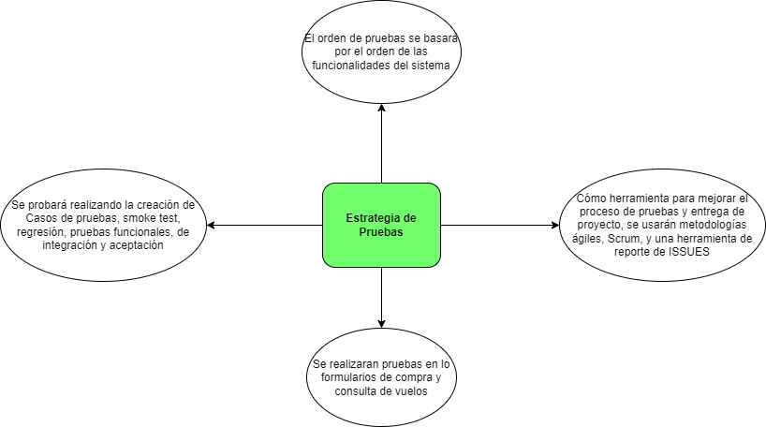

Alcance de Pruebas
Aspectos a realizar en el alcance:
* Validación de compra de vuelos * Validación de la integración con los metodos de pago * Validación de a consulta de compra de viajes * Validar experiencia en la pagina * Verificar funciones con Millas LATAM PASS * Validación de campos con obligatoriedad
Fuera de alcance de pruebas:
No se podrá validar la conexión ni comprobar las pruebas contra la base de datos, a sú vez no es posible realizar las pruebas de estrés o pruebas de caja blanca. En esta version no se tendra dentro del alcance la utilizacion del aplicativo en dispositivos moviles.

